Detalhamento_Avarias
Detalhamento da Cobrança

Cliente | xxxx
Contrato: | xxxx

Placa: | xxxx |  | VALOR TOTAL
Modelo: | TRACKER PREMIER 1.2 12V TURBO FLEX 4P C/AR - AUTOMÁTICO |  | R$1,625.00
Cor:

1 | AGENTE_IA-avaria - Emblema traseiro danificado/solto (inspecionar e substituir se necessário) | Valor | R$0.00
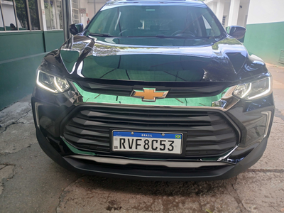

2 | Recuperação e pintura para-lama traseiro direito | Valor | R$370.00
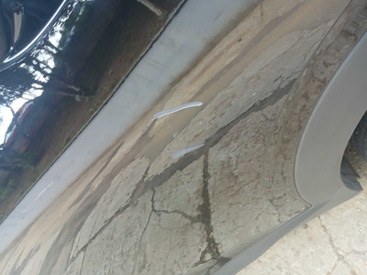

3 | Pintura para-lama traseiro direito |  | R$280.00

4 | Recuperação e pintura porta dianteira esquerda |  | R$420.00
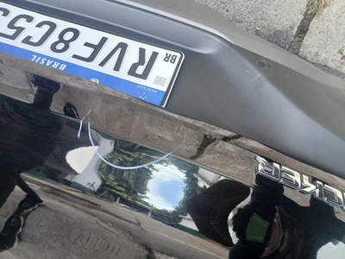

5 | Recuperação e pintura porta dianteira direita |  | R$420.00

6 | Troca jogo de calotas |  | R$135.00
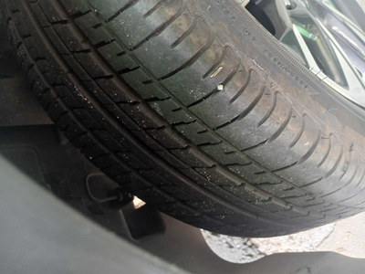

7 | CHECKLIST - Avaria reportada na peça 'porta_dianteira_direita' (REVISAR) |  | R$0.00
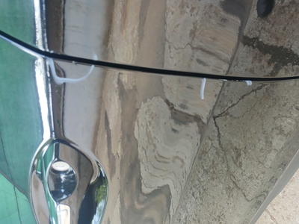

8 | CHECKLIST - Avaria reportada na peça 'porta_traseira_direita' (REVISAR) |  | R$0.00
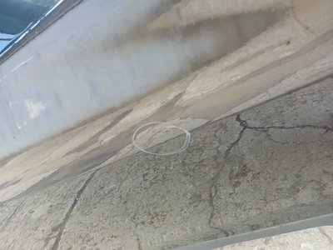

9 | PEÇA (cotação manual): emblema traseiro — Possível dano/soltura do emblema detectado visualmente; inspecionar e cotar substituição se aplicável. |  | R$0.00

